A1_Busca_Linear
TEMPO X TAMANHO DO VETOR
Busca Linear
Tamanho | Tempo (s)
10 | 0.008
100 | 0.109
1000 | 1.482
10000 | 13.703
100000 | 110.11
1000000

Busca_Binária
 | 1000 | 1000
linear | 1 seg | 1 seg
Desempenho da Busca Binária
binária | Tamanho do vetor | Qtd. perguntas
 | 1 | 1
 | 2 | 2
 | 4 | 3
 | 8 | 4
 | 16 | 5
 | 32 | 6
 | 64 | 7
 | 128 | 8
 | 256 | 9
 | 512 | 10
 | 1024 | 11
 | 2048 | 12

Busca_Proporcional
Comparação previsto x real
Posição | V previsto | V real
0 | 12 | 12
1 | 43 | 22
2 | 73 | 87
3 | 104 | 101
4 | 134 | 150
5 | 165 | 163
6 | 195 | 209
7 | 226 | 212
8 | 257 | 240
9 | 287 | 284
10 | 318 | 305
11 | 348 | 363
12 | 379 | 377
13 | 409 | 401
14 | 440 | 440

 | taxa | 30.571428571 | (inclinação da reta)

A2_Ordenação
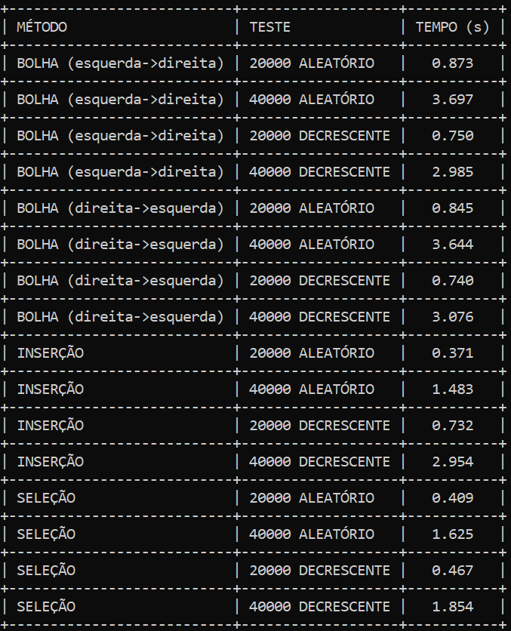
Método | Tam. Vetor | Preenchimento | Tempo(s) | Proporção
Bolha Dir | 20000 | Aleatório | 0.875
Bolha Dir | 40000 | Aleatório | 3.697 | 4.23
Bolha Dir | 20000 | Decrescente | 0.75
Bolha Dir | 40000 | Decrescente | 2.985 | 3.98
Bolha Inv | 20000 | Aleatório | 0.845
Bolha Inv | 40000 | Aleatório | 3.644 | 4.31
Bolha Inv | 20000 | Decrescente | 0.74
Bolha Inv | 40000 | Decrescente | 3.076 | 4.16
Inserção | 20000 | Aleatório | 0.371
Inserção | 40000 | Aleatório | 1.483 | 4.00
Inserção | 20000 | Decrescente | 0.732
Inserção | 40000 | Decrescente | 2.954 | 4.04
Seleção | 20000 | Aleatório | 0.409
Seleção | 40000 | Aleatório | 1.625 | 3.97
Seleção | 20000 | Decrescente | 0.467
Seleção | 40000 | Decrescente | 1.854 | 3.97
Mesclagem Ite | 20000 | Aleatório | 0.203
Mesclagem Ite | 40000 | Aleatório | 0.813 | 4.00
Mesclagem Ite | 20000 | Decrescente | 0.234
Mesclagem Ite | 40000 | Decrescente | 0.932 | 3.98
Mesclagem Rec | 20000 | Aleatório | 0.008
Mesclagem Rec | 40000 | Aleatório | 0.013 | 1.63
Mesclagem Rec | 20000 | Decrescente | 0.004
Mesclagem Rec | 40000 | Decrescente | 0.009 | 2.25
Quick Rec | 20000 | Aleatório | 0.002
Quick Rec | 40000 | Aleatório | 0.004 | 2.00
Quick Rec | 20000 | Decrescente | 0.426
Quick Rec | 40000 | Decrescente | 1.685 | 3.96
BOLHA DIR

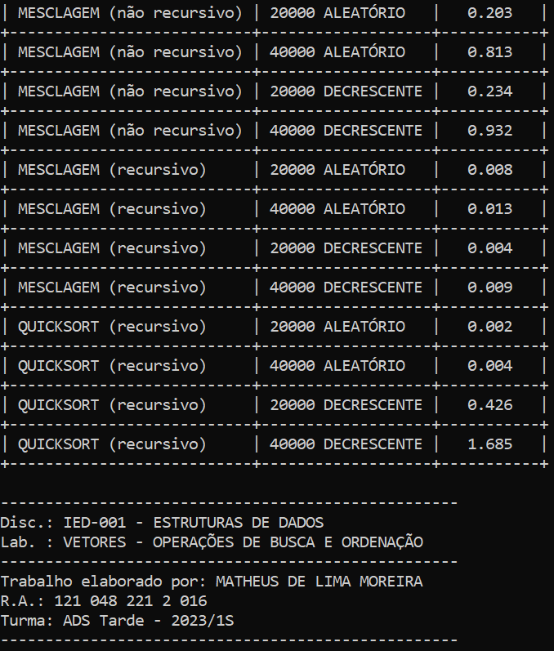
BOLHA INV

INSERÇÃO

SELEÇÃO

MESCLAGEM ITE
MESCLAGEM REC
QUICK REC

